Solicitud gráfica
 | Área: | Matemáticas |  |  | Fecha:
 | Grado: | 7 |  |  | 2015-12-04
 | Título del tema: | Refuerza tu aprendizaje: La construcción de figuras semejantes |  |  | ¿Cuaderno de estudio o recurso? | Recurso
 | Editor: | Diana Velasquez |  |  | Motor del recurso | M101

 | Código guión o recurso: | CN_08_01_REC10 | ← Para determinar este código, visite la hoja de Ayuda
 |  |  |  |  | ESPECIFICACIÓN DE ARCHIVOS A ENTREGAR
Núm. | Archivo Shutterstock o ruta en web | Imagen para: | Tipo | Ubicación de la imagen en el recurso M101 | Nombre imagen SMALL | Tamaño imagen SMALL | Nombre imagen ZOOM | Tamaño imagen ZOOM | Descripción | Observaciones
IMG01 | Descripción en observaciones | Recurso M101 | Ilustración | Contenido | CN_08_01_REC10_IMG01n.png | 286 x 286 px | CN_08_01_REC10_IMG01a.png | 500 x 500 px | 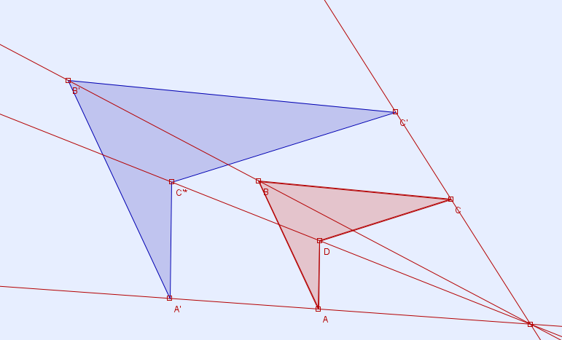 | Imagen de una figura construida mediante proyección.
IMG02 | Descripción en observaciones | Recurso M101 | Ilustración | Contenido | CN_08_01_REC10_IMG02n.png | 286 x 286 px | CN_08_01_REC10_IMG02a.png | 500 x 500 px | 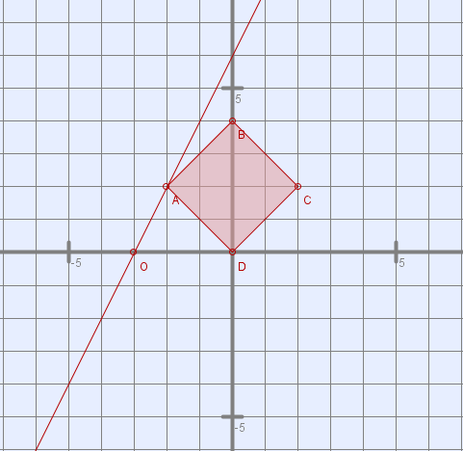 | Tener en ceunta los vértices mostrados en la imagen, puede emplearse un plano cartesiano numerado para mayor facilidad en la ubicación de los vértices de la figura.
IMG03 | Descripción en observaciones | Recurso M101 | Ilustración | Contenido | CN_08_01_REC10_IMG03n.png | 286 x 286 px | CN_08_01_REC10_IMG03a.png | 500 x 500 px |  | una fotografia de cualquier cosa pero que se muestre dos rectangulos semejantes.
IMG04 | Descripción en observaciones | Recurso M101 | Ilustración | Contenido | CN_08_01_REC10_IMG04n.png | 286 x 286 px | CN_08_01_REC10_IMG04a.png | 500 x 500 px | 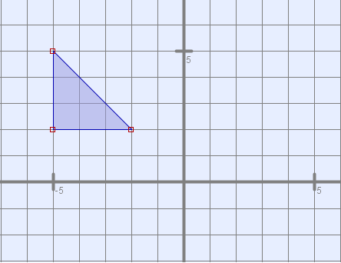 | tener presentes los vértices de la figura mosatrada
IMG05 | Descripción en observaciones | Recurso M101 | Ilustración | Contenido | CN_08_01_REC10_IMG05n.png | 286 x 286 px | CN_08_01_REC10_IMG05a.png | 500 x 500 px | 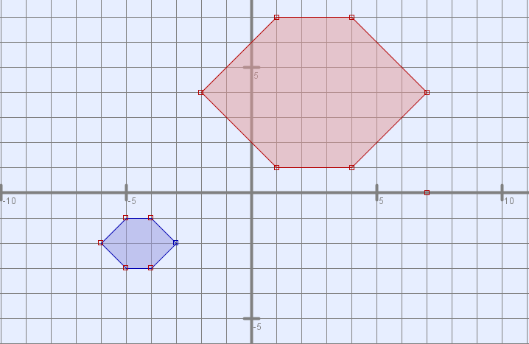 | mostrar la proyeccion de un hexagono, cuyo entro de proyección es el punto (-8,-5)
IMG06 | Descripción en observaciones | Recurso M101 | Ilustración | Contenido | CN_08_01_REC10_IMG06n.png | 286 x 286 px | CN_08_01_REC10_IMG06a.png | 500 x 500 px | 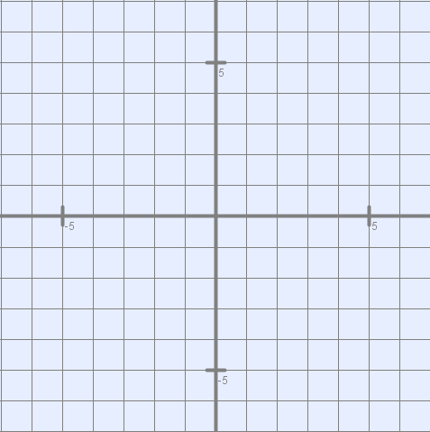 | Mostrar un plano cartesiano, mostrar numeración del plano.
IMG07 | Descripción en observaciones | Recurso M101 | Ilustración | Contenido | CN_08_01_REC10_IMG07n.png | 286 x 286 px | CN_08_01_REC10_IMG07a.png | 500 x 500 px | 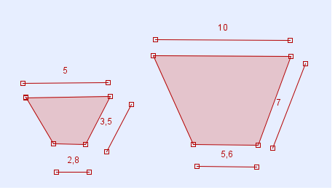 | mostrar dos trapecios semejantes conservando las medidas de los lados mostradas en la imagen.

